Definition of Ready
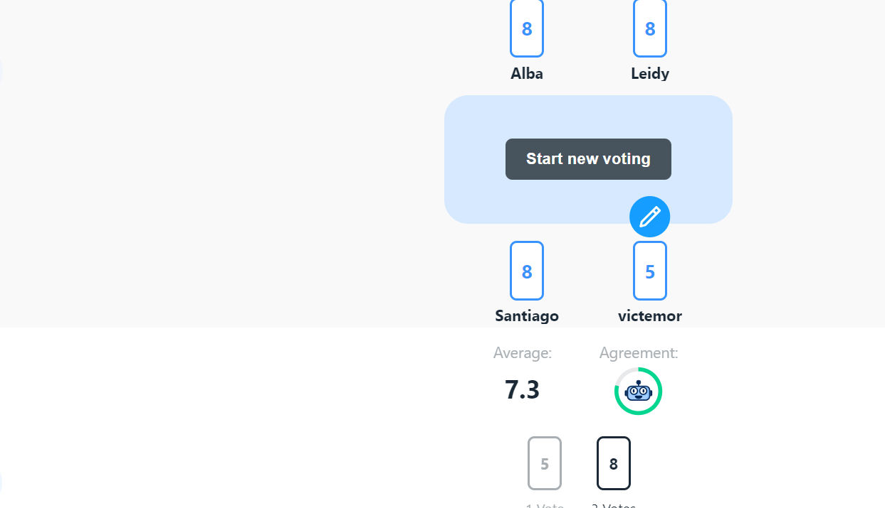
Encargado | Casos de uso | Estimación | Criterio de aceptación | Exitencia de avances
V | La plataforma informe la calidad de cada producto | 2 | Tiene un nivel de dificultad bajo de 2 debido a que tenemo que diseñar el equema de la base de datos especifico para los productos | si ya se tienen los esquema de las tablas para lo productos
V | Herramienta para gestionar problemas técnicos | 3 | Tiene un nivel de dificultad bajo de 3 debido a que tenemos que diseñar el esquema de la base de datos especifico para los problema tecnicos | si ya se tienen los esquema de las tablas para los problemas tecnicos
V | Catalogación detallada de productos | 3 | Tiene un nivel bajo de 3 debido a que solo es crear la interfaz grafica donde se va a mostrar los productos | si ya e tienen un avance en el codigo de como se va a ver el catalogo
V | Análisis de datos | 5 | Tiene un nivel de dificultad medio debido a que tenemos que diseñar el esquema de la base de datos especifico para el soporte adema de la interfaz y la conexión para respectiva | solo tenemos el equema de la bases de datos
V | La plataforma informe la calidad de cada producto | 5 | Tiene un nive de dificultada medio debido a que se tiene que dieñar la bae de datos y la interfaz adecuada para poder agregar la calidad de cada producto que ingree elusuario | solo tenemos el equema de la bases de datos
V | Herramienta para gestionar problemas técnicos | 8 | e crea la bae de dato y el fronten donde se mnejan los probrelamas tecnico con lo telefonos | solo e tiene el equema de la base de datos
S | Catalogación detallada de productos | 13 | Desarrollo de APIs es considerado de un nivel alto ya que generar el catálogo de los productos requiere la integración de otros sistemas y esto complica su desarrollo | Aun no existen avances
S | Análisis de datos | 13 | Es considerado de un nivel alto ya que el análisis que se debe de generar es automático y requiere el uso de diferentes métodos para poder desarrollarlo | Aun no existen avances
S | ads | 13 | se considera de un nivel alto de desarrollo ya que se requiere la implementación de otros sistema y además que se deben de garantizar la seguridad de esos datos por medio de estas | Aun no existen avances
S | Integrar herramienta de gestión con base de datos | 8 | se considera de un nivel medio ya que se requiere la vinculación de las bases de datos a los sistemas que requieren dicha información | Aun no existen avances
S | Continuar con la implementación de APIs para actualización de catálogo | 8
S | Desarrollar los informes automáticos para el análisis de datos de soporte | 13
A | Plataforma que informe la calidad de cada producto por lote | 8 | Complejidad de crear casos exhaustivos, garantizar cobertura completa, manejar interacciones con otras partes del sistema y corregir errores. | Aun no existen avances
A | Herramienta para gestionar problemas técnicos | 8 | Implica diseñar un algoritmo eficiente que considere múltiples variables (prioridad, habilidades del equipo, disponibilidad), integrar sistemas de soporte, y asegurar que se asignen correctamente sin generar sobrecarga o errores. | Aun no existen avancés
A | Catalogación detallada de productos | 5 | Requiere mejoras en la estructura de bases de datos , como indexación y caching, y ajustes en las consultas para reducir tiempos de respuesta. | Si ya se tiene un avance en el código sobre la optimización y consultas en el catálogo
A | Análisis de datos | 8 | Implica verificar la precisión y consistencia de grandes volúmenes de datos, asegurarse de que los cálculos y formatos sean correctos, y automatizar estas comprobaciones sin errores | Aun no existen avances
A | Plataforma que informe la calidad de cada producto por lote | 8 | Requiere asegurar la compatibilidad entre ambos, coordinar la transferencia de datos sin pérdida ni corrupción, realizar pruebas exhaustivas para detectar errores, y ajustar configuraciones para que el sistema funcione de manera fluida y sin interrupciones operativas. | Aun no existen evidencias
A | Herramienta para gestionar problemas técnicos | 8 | requiere garantizar la conexión eficiente entre ambos, ajustar las consultas para un rendimiento óptimo, gestionar la migración de datos sin errores, y asegurar la integridad y seguridad de la información durante el proceso, todo mientras se evita la interrupción del servicio. | Se conectó página con la base de datos
L | Catalogación detallada de productos | 5 | Tiene una dificultad de 5 porque implica configurar y conectar diferentes APIs para asegurar que la información del catálogo se sincronice correctamente con otros sistemas, como inventario y procesamiento de pagos. | Aun no existen avances
L | Análisis de datos | 5 | Tiene una dificultad de 5 porque, aunque requiere conectar adecuadamente la base de datos con los sistemas de informes, se basa en procesos bien establecidos y herramientas comunes de integración. | Aun no existen avances
L | Plataforma que informe la calidad de cada producto por lote | 8 | Tiene una dificultad de 8 porque requiere identificar, diagnosticar y corregir problemas de manera instantánea para evitar afectaciones a los usuarios. | Aun no existen avances
L | Herramienta para gestionar problemas técnicos | 8 | Tiene una dificultad de 8 porque implica identificar y corregir errores que surgen tras la implementación en un entorno real, lo que puede incluir fallos en el rendimiento, seguridad o compatibilidad con diferentes dispositivos. | Aun no existen avances
L | Catalogación detallada de productos | 5 | Tiene una dificultad de 5 porque, aunque requiere sistemas para detectar y corregir problemas de forma inmediata, utiliza herramientas accesibles como logs o registros y alertas automatizadas. | Aun no existen avances
L | Análisis de datos | 8 | Tiene una dificultad de 8 porque requiere optimizar consultas en bases de datos, mejorar la infraestructura técnica y asegurar escalabilidad a medida que crecen los datos | Aun no existen avances

